youtubegaming
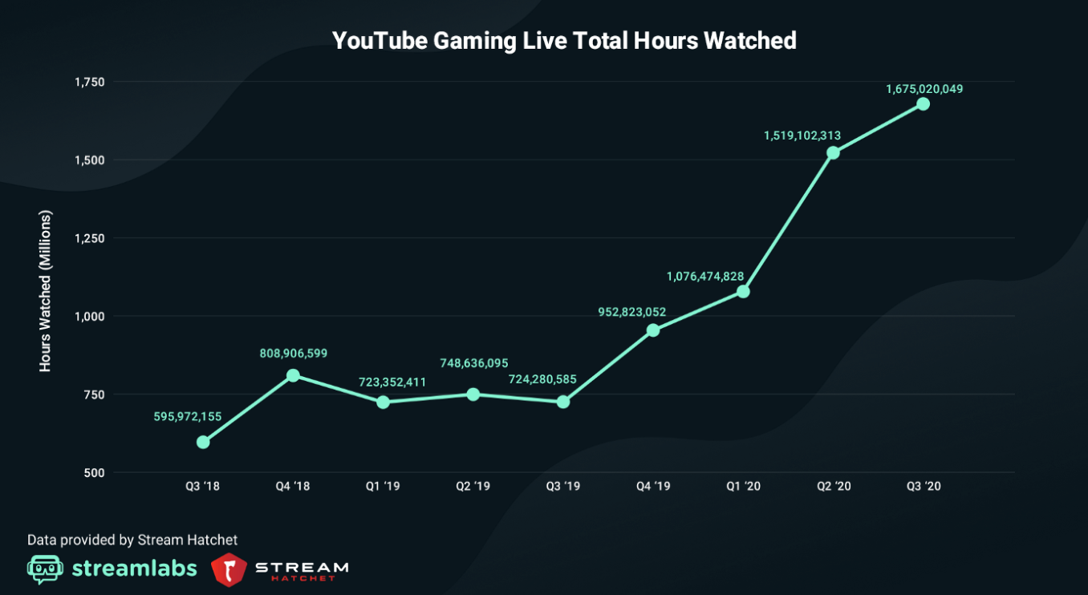
YouTube: Stunden Spiele-Streaming
https://www.futurebiz.de/artikel/live-streaming-wachstum-92-prozent/
2021-11-29

 | Mio. Stunden

Spielestreaming auf YouTube stagniert
Spielstreaming: YouTube stürzt ab Aktien jetzt abstoßen!
2018, Q3 | 596
2018, Q4 | 809
2019, Q1 | 723
2019, Q2 | 748
2019, Q3 | 724
2019, Q4 | 953
2020, Q1 | 1076
2020, Q2 | 1519
2020, Q3 | 1675

Spielestreaming auf YouTube geht durch die Decke Jetzt Aktien kaufen!

